Ежедневный отчет
 |  | Проект / Project | Джеруй |  |  |  |  | 
 |  | Заказчик / Client | ОсОО "Альянс-Алтын" | Погода |  |  | Примечание
 |  | № Документа / Doc ID | № 240 | Температура |  | 10°C
 |  | Документ / Document | Ежедневный отчет Заказчику | Ветер |  | С 11,4 км/ч
 |  | Дата / Date | 06.08.2026 | Влажность |  | 46%
 |  | Редакция / Revision | ОсОО "АйБиКон" | Видимость |  | 10+ км
 |  | Исполнитель / Originator | Молдокулов М.К. | Давление |  | 761 мм рт.ст.
 |  | Статистика по ТБ и ОТ |  |  |  |  | Статистика по штату
 |  | Статистика по ТБ и ОТ и по штату | Виды происшествий | День | Неделя | Месяц | Смена |  | Показатель |  | АйБикон | Атантай | Майкадам | Наватек | Алтын-Тас
 |  |  | Происшествия на раб. месте | 0 | 0 | 0 |  |  | Численность |  | 3 | 0 | 6 | 0 | 0
 |  |  | Прочие происшествия | 0 | 0 | 0 |  |  | Человеко-часы |  | 24 | 0 | 48 | 0 | 0
 |  |  |  |  |  |  |  |  | Сверхурочные
 |  |  |  |  |  |  |  |  | Численность
 |  |  |  |  |  |  |  |  | Человеко-часы
 |  |  |  |  |  |  |  |  | Сверхурочные
 |  |  |  |  |  |  |  |  | Чел.-часы всего |  | 24 | 0 | 48 | 0 | 0
 |  |  |  |  |  |  |  |  | Из них ИТР: |  | 24 | 0 | 8 | 0 | 0

Подобъект | Идентификатор | Код ВОР | Наименование работ |  |  |  |  | Ед.изм. | Кол-во | Обьем за сутки |  |  | Накопительный объем за месяц |  |  | Накопительный объем с начала СМР
 |  |  |  |  |  |  |  |  |  | План | Факт | Проценты | План | Факт | Проценты | План | Факт | Процент | Остаток
2 ЭТАП ВЫПОЛНЕНИЕ РАБОТ НУЛЕВОГО ЦИКЛА
2.1 Земляные работы
Общежитие |  | 2.1.5 | Устройство грунтового основания под плиту пола 1 этажа здания Общежития до отм. -0.500 |  |  |  |  | м3 | 1767.15 |  |  |  | 407.18 | 180.00 | 44% | 1767.15 | 1,540.00 | 87% | 227.20
АБК |  | 2.1.10 | Устройство грунтового основания под плиту пола 1 этажа здания АБК до отм. -0.500 |  |  |  |  | м3 | 1360.80 | 50.00 | 50.00 | 100% | 478.40 | 75.00 | 16% | 1,360.80 | 957.40 | 70% | 403.40
2.2 Фундаменты
Общежитие |  | 2.2.3 | Устройство монолитных цокольных стен здания Общежития: опалубочные работы, армирование, установка закладных деталей, бетонирование, гидроизоляция. |  |  |  |  | м3 | 40.80 |  |  |  | 39.30 | 39.30 | 96% | 39.30 | 39.30 | 96% | 1.50
АБК |  | 2.2.7 | Устройство монолитных цокольных стен здания АБК: опалубочные работы, армирование, установка закладных деталей, бетонирование, гидроизоляция. |  |  |  |  | м3 | 38.90 |  |  |  | 1.50 |  |  | 37.40 | 37.40 | 96% | 1.50
НВ |  | 7.1.1.1 | Разработка грунта (ручная доработка грунта основания траншеи) |  |  |  |  | м3 | 1775.30 |  |  |  | 1775.30 |  |  |  |  |  | 1775.30
НВ |  | 7.1.1.2 | Устройство песчаного основания |  |  |  |  | м3 | 51.10 |  |  |  | 51.10 |  |  |  |  |  | 51.10
НВ |  | 7.1.1.3 | Обратная засыпка с уплотнением |  |  |  |  | м3 | 1149.47 |  |  |  | 1149.47 |  |  |  |  |  | 1149.47
НВ |  | 7.1.2.2 | Труба стальная электросварная Ø57х3 мм |  |  |  |  | м | 25.00 |  |  |  | 25.00 |  |  |  |  |  | 25.00
НВ |  | 7.1.2.3 | Труба стальная электросварная Ø89х4 мм |  |  |  |  | м | 92.00 |  |  |  | 92.00 |  |  |  |  |  | 92.00
НВ |  | 7.1.2.4 | Труба стальная электросварная Ø108х4 мм |  |  |  |  | м | 116.00 |  |  |  | 116.00 |  |  |  |  |  | 116.00
7.2 Наружная канализация
НК |  | 7.2.1.1 | Разработка грунта |  |  |  |  | м3 | 887.70 |  |  |  | 200 | 11.5 | 6% | 887.7 | 11.5 | 1% | 876.20
НК |  | 7.2.1.2 | Устройство песчаного основания |  |  |  |  | м3 | 25.60 |  |  |  | 25.60 |  |  |  |  |  | 25.60
НК |  | 7.2.1.3 | Обратная засыпка с уплотнением |  |  |  |  | м3 | 862.10 |  |  |  | 862.10 |  |  |  |  |  | 862.10
НК |  | 7.2.2.2 | Трубы канализационные ПВХ Ø110мм |  |  |  |  | м | 22.00 |  |  |  | 22.00 |  |  |  |  |  | 22.00
7.3 Наружная теплосеть
НТ |  | 7.3.1.1 | Разработка грунта |  |  |  |  | м3 | 1445.00 |  |  |  | 1445.00 |  |  | 1445.00 |  |  | 1445.00
7.4 Наружные сети электроснабжения
8 ЭТАП Благоустройство

 |  |  | Готовность объекта в процентах |  |  |  |  |  | 27%

Общежите
АБК |  |  | 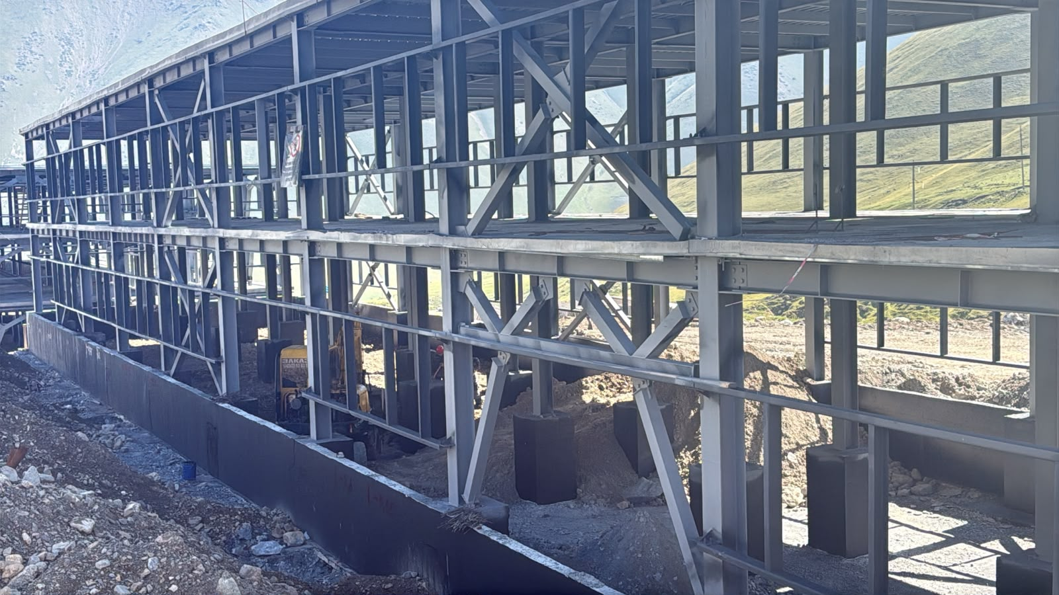 |  |  |  | 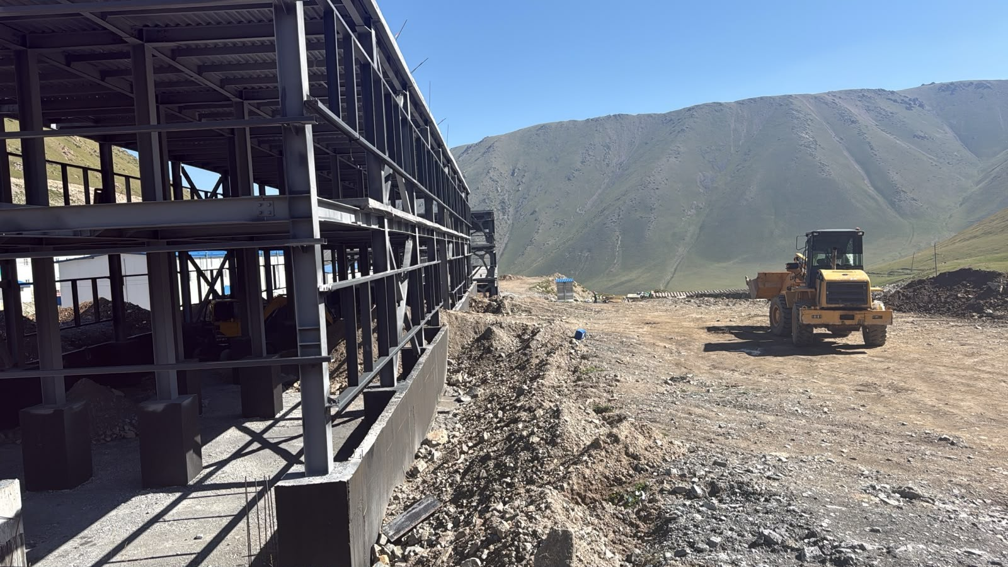 |  |  |  |  | 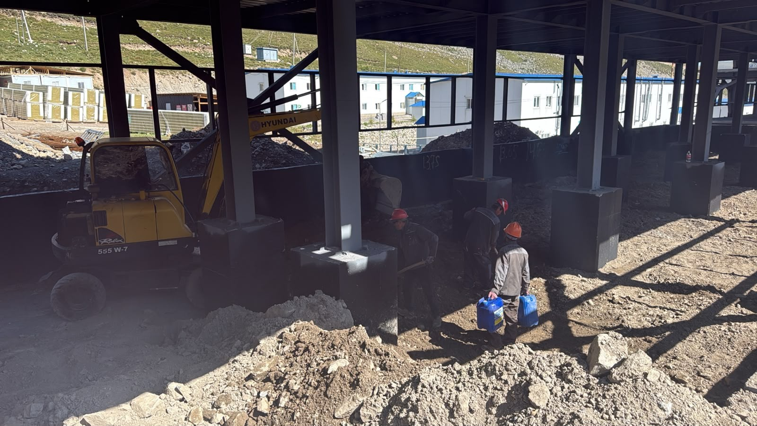
Галерея
Общие планы

